8.1
（Relay Packaging Technology & Solution Delivery List）
Shipping Date 发货日期: |  |  | 2025-08-01
快递单号: |  |  | 顺心捷达 S70924597504

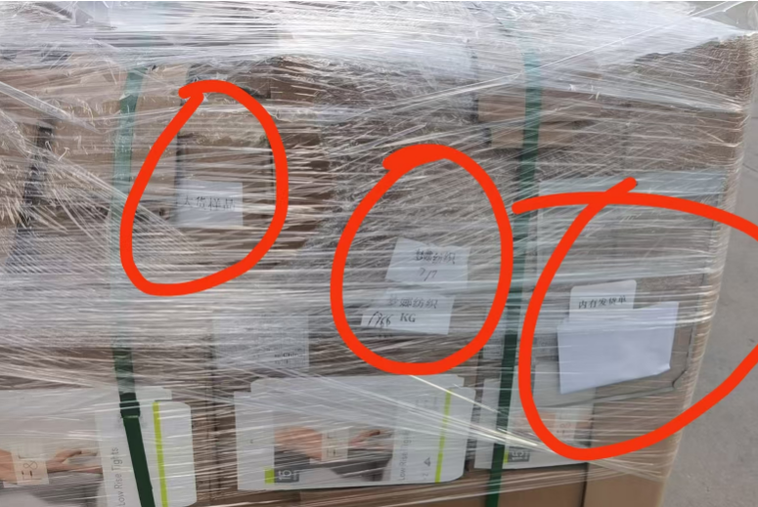
订单号 | 产品型号 | PO号 | 订单数 | 总实发数 | 总箱数 | 装箱明细
S25070173 | FFLX/24/M11967G-CE-BLACK-80D | 4500337953 | 1005 | 1025 | 1 | 1箱*1025个 托盘号7/7
合计： |  |  |  | 1025 | 1

（Relay Packaging Technology & Solution Delivery List）
Shipping Date 发货日期: |  |  | 2025-08-01
快递单号: |  |  | 顺心捷达 S70924597504

订单号 | 产品型号 | PO号 | 订单数 | 总实发数 | 总箱数 | 装箱明细
S25070173 | FFBT/26/M13900G-CE-NUDE(OPT2) | 4500337953 | 14805 | 15101 | 34 | 33箱*450个+1箱*251个 托盘号4/7 5/7
合计： |  |  |  | 15101 | 34

（Relay Packaging Technology & Solution Delivery List）
Shipping Date 发货日期: |  |  | 2025-08-01
快递单号: |  |  | 顺心捷达 S70924597504

订单号 | 产品型号 | PO号 | 订单数 | 总实发数 | 总箱数 | 装箱明细
S25070173 | FFLX/26/M11991G-CE-BLACK(OPT1) | 4500337953 | 4020 | 4100 | 9 | 8箱*450个+1箱*500个 托盘号7/7
合计： |  |  |  | 4100 | 9

（Relay Packaging Technology & Solution Delivery List） |  |  |  |  |  |  | 大货样品和发货清单都再第7个托盘上
Shipping Date 发货日期: |  |  | 2025-08-01
快递单号: |  |  | 顺心捷达 S70924597504

订单号 | 产品型号 | PO号 | 订单数 | 总实发数 | 总箱数 | 装箱明细
S25070173 | FFLX/24/M12011G-CE-BLACK-140D | 4500337953 | 1005 | 1025 | 1 | 1箱*1025个 托盘号7/7
合计： |  |  |  | 1025 | 1

（Relay Packaging Technology & Solution Delivery List）
Shipping Date 发货日期: |  |  | 2025-08-01
快递单号: |  |  | 顺心捷达 S70924597504

订单号 | 产品型号 | PO号 | 订单数 | 总实发数 | 总箱数 | 装箱明细
S25070173 | FFGD/26/M11943G-CE | 4500337953 | 2010 | 2050 | 3 | 2箱*700个+1箱*650个 托盘号7/7
合计： |  |  |  | 2050 | 3

（Relay Packaging Technology & Solution Delivery List）
Shipping Date 发货日期: |  |  | 2025-08-01
快递单号: |  |  | 顺心捷达 S70924597504

订单号 | 产品型号 | PO号 | 订单数 | 总实发数 | 总箱数 | 装箱明细
S25070173 | FFBT/26/M11968G-CE-SHADE2 | 4500337953 | 4523 | 4613 | 11 | 10箱*450个+1箱*113个 托盘号6/7
合计： |  |  |  | 4613 | 11

（Relay Packaging Technology & Solution Delivery List）
Shipping Date 发货日期: |  |  | 2025-08-01
快递单号: |  |  | 顺心捷达 S70924597504

订单号 | 产品型号 | PO号 | 订单数 | 总实发数 | 总箱数 | 装箱明细
S25070173 | FFBT/26/M12108G-CE-NATURAL(OPT2) | 4500337953 | 8040 | 8200 | 19 | 18箱*450个+1箱*100个 托盘号1/7
合计： |  |  |  | 8200 | 19

（Relay Packaging Technology & Solution Delivery List）
Shipping Date 发货日期: |  |  | 2025-08-01
快递单号: |  |  | 顺心捷达 S70924597504

订单号 | 产品型号 | PO号 | 订单数 | 总实发数 | 总箱数 | 装箱明细
S25070173 | FFBT/26/M13900G-CE-BLACK(OPT1) | 4500337953 | 20100 | 20502 | 46 | 45箱*450个+1箱*252个 托盘号2/7 3/7
合计： |  |  |  | 20502 | 46

（Relay Packaging Technology & Solution Delivery List）
Shipping Date 发货日期: |  |  | 2025-08-01
快递单号: |  |  | 顺心捷达 S70924597504

订单号 | 产品型号 | PO号 | 订单数 | 总实发数 | 总箱数 | 装箱明细
S25070265 | FFBT/26/M13900G-CE-NUDE(OPT2) | 4500338386 | 1700 | 1734 | 4 | 3箱*450个+1箱*384个 托盘号7/7
合计： |  |  |  | 1734 | 4

